Solicitud gráfica
 | Área: | Matemáticas |  |  | Fecha:
 | Grado: | 7 |  |  | 2016-03-01
 | Título del tema: | Probabilidad y estadística |  |  | ¿Cuaderno de estudio o recurso? | Recurso
 | Editor: |  |  |  | Motor del recurso | M8A

 | Código guión o recurso: | MA_07_14_REC80 | ← Para determinar este código, visite la hoja de Ayuda
 |  |  |  |  | ESPECIFICACIÓN DE ARCHIVOS A ENTREGAR
Núm. | Archivo Shutterstock o ruta en web | Imagen para: | Tipo | Ubicación de la imagen en el recurso M8A | Nombre imagen SMALL | Tamaño imagen SMALL | Nombre imagen ZOOM | Tamaño imagen ZOOM | Descripción | Observaciones
IMG01 |  | Recurso M8A | Ilustración | Contenido | MA_07_14_REC80_IMG01n.png | 286 x 286 px | MA_07_14_REC80_IMG01a.png | 500 x 500 px | Pregunta uno. Notas examen final de estadística estudiantes grado séptimo. | 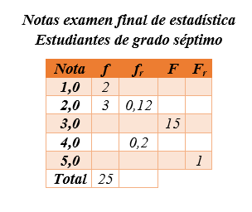
IMG02 |  | Recurso M8A | Ilustración | Contenido | MA_07_14_REC80_IMG02n.png | 286 x 286 px | MA_07_14_REC80_IMG02a.png | 500 x 500 px | Pregunta dos. Tiempo que gasta un estudiante en llegar del colegio a su casa. | 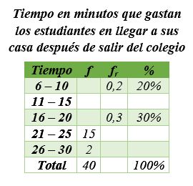
IMG03 |  | Recurso M8A | Ilustración | Contenido | MA_07_14_REC80_IMG03n.png | 286 x 286 px | MA_07_14_REC80_IMG03a.png | 500 x 500 px | Preguntas tres, cuatro y cinco. Edades de jóvenes que asisten a una biblioteca. | 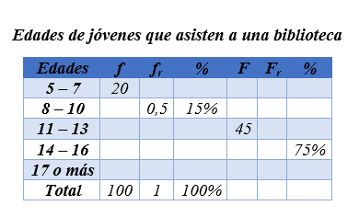
IMG04 |  | Recurso M8A | Ilustración | Contenido | MA_07_14_REC80_IMG04n.png | 286 x 286 px | MA_07_14_REC80_IMG04a.png | 500 x 500 px | Preguntas seis, siete y ocho. Horas que asiste un grupo de personas a un gimnasio. | 